BUEN EJEMPLO
View analysis steps and python code by expanding grouped rows. | 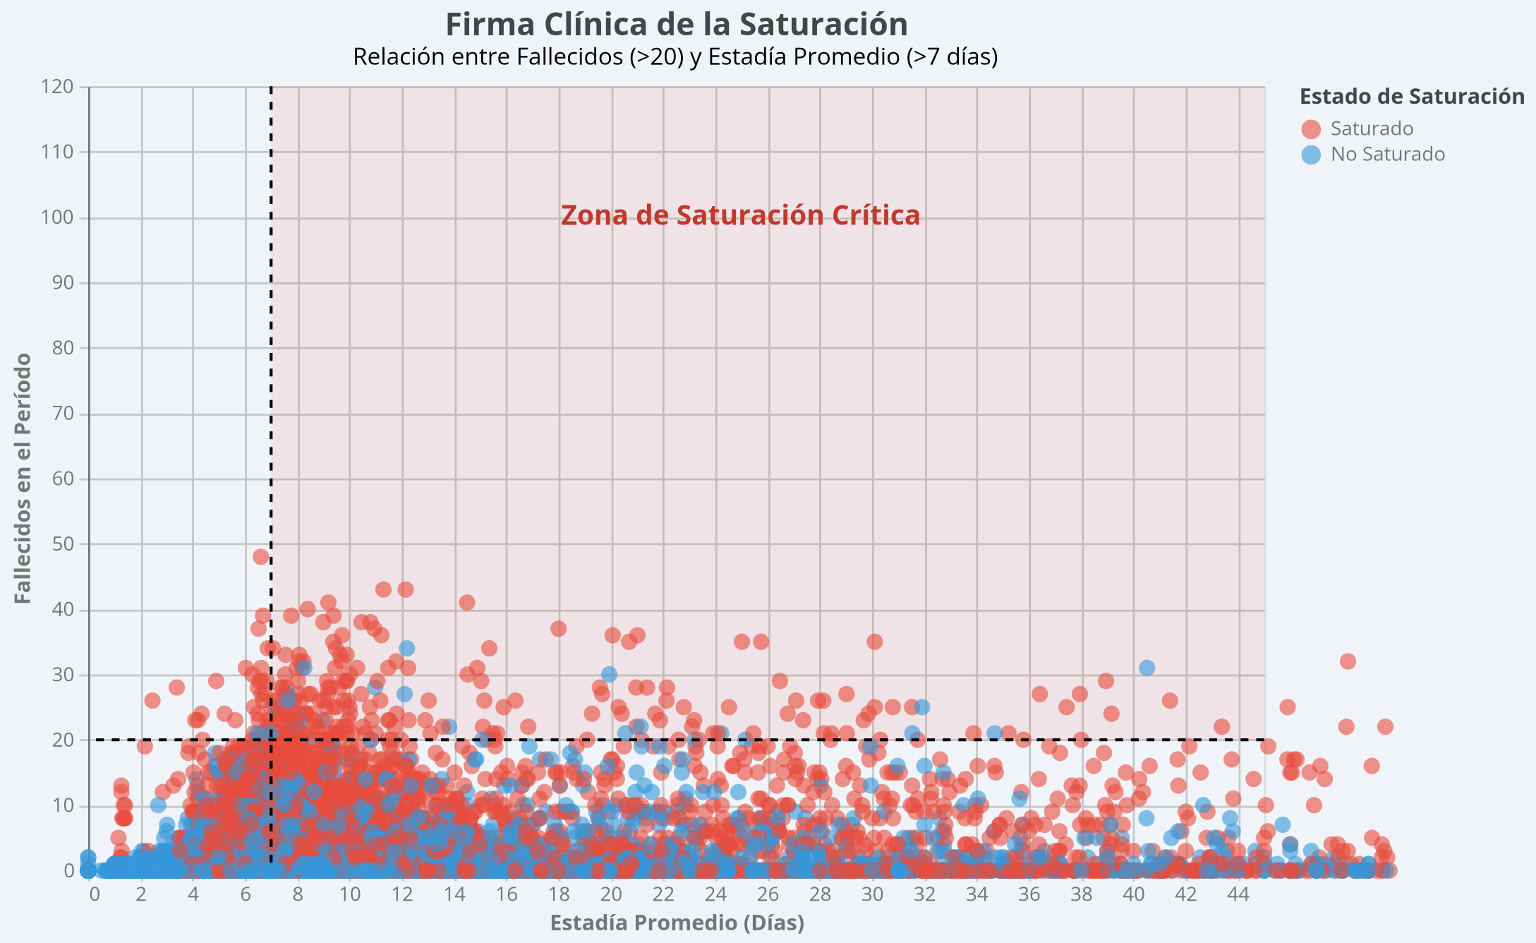
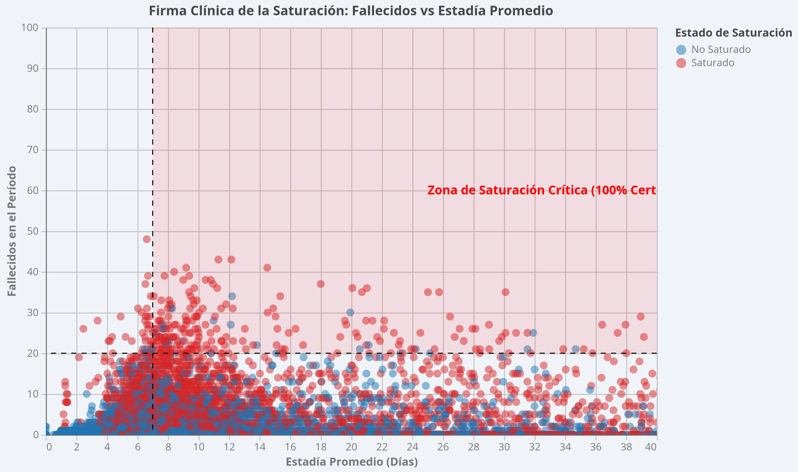
El análisis de los datos confirma que la combinación de más de 20 fallecidos y una estadía promedio superior a 7 días constituye una "firma clínica" de saturación extremadamente confiable. En el conjunto de datos analizado, la probabilidad de saturación cuando se cumplen ambos criterios es del 90.05%, consolidándose como la señal de alarma más crítica del sistema. Análisis de la Firma Clínica de Saturación • Zona de Saturación Crítica: El gráfico identifica claramente un cuadrante (Fallecidos > 20 y Estadía > 7) donde la densidad de casos saturados (puntos rojos) es máxima. De los 211 casos que entran en esta categoría, 190 están efectivamente saturados. • Precisión por Áreas: En unidades específicas como el Área de Cuidados Intermedios Adultos, la certeza de saturación bajo estos parámetros alcanza el 100%, validando la hipótesis de que estos indicadores predicen el colapso operativo con total seguridad en ciertos contextos. • Casos de Alta Alarma: Los registros con mayores niveles de fallecidos y estadías prolongadas pertenecen consistentemente a hospitales de alta complejidad, como el Hospital Dr. Leonardo Guzmán y el Complejo Hospitalario San José, donde la presión asistencial es constante. Ejemplos representativos en la Zona de Saturación Crítica: 1. Hospital Dr. Leonardo Guzmán (Antofagasta): 43 fallecidos, 11.3 días de estadía promedio. 2. Complejo Hospitalario San José (Independencia): 43 fallecidos, 12.15 días de estadía promedio. 3. Complejo Hospitalario San José (Independencia): 41 fallecidos, 14.5 días de estadía promedio. 4. Hospital San Juan de Dios (Curicó): 40 fallecidos, 8.4 días de estadía promedio. 5. Hospital Dr. Gustavo Fricke (Viña del Mar): 39 fallecidos, 12.18 días de estadía promedio.

MAL EJEMPLO
Promedio de Probabilidad de Saturación según Días de Estadía
 | <= 7.18 | > 7.18
<= 7.18 | 7.5874655647
> 7.18 |  | 23.322967379

Grupo_Estadia | <= 7.18 | > 7.18
<= 7.18 | 7.5874655647
> 7.18 |  | 23.322967379

OTRO DATO RELEVANTE
Saturation Rate by Functional Area

Functional Area | Saturation Rate
Área Cuidados Intensivos Adultos | 0.54701986755
Área Cuidados Intensivos Pediátricos | 0.097222222222
Área Cuidados Intermedios Adultos | 0.6484375
Área Cuidados Intermedios Pediátricos | 0.10453648915
Área Médica Adulto Cuidados Básicos | 0.375
Área Médica Adulto Cuidados Medios | 0.80996309963
Área Médica Pediátrica Cuidados Básicos | 0.02718006795
Área Médica Pediátrica Cuidados Medios | 0.12340425532
Área Médico-Quirúrgico Cuidados Básicos | 0.46639676113
Área Médico-Quirúrgico Cuidados Medios | 0.74738841406
Área Médico-Quirúrgico Pediátrica Cuidados Básicos | 0.039130434783
Área Médico-Quirúrgico Pediátrica Cuidados Medios | 0.13644859813
Área Neonatología Cuidados Básicos | 0.10648148148
Área Neonatología Cuidados Intensivos | 0.27610208817
Área Neonatología Cuidados Intermedios | 0.19375
Área Obstetricia | 0.069751381215
Área Pensionado | 0.1449704142
Área Psiquiatría Adulto Corta estadía | 0.7962962963
Área Psiquiatría Adulto Larga estadía | 0.94444444444
Área Psiquiatría Adulto Mediana estadía | 0.44444444444
Área Psiquiatría Forense Adulto evaluación e inicio tto. | 0.6875
Área Psiquiatría Forense Adulto tratamiento | 1
Área Psiquiatría Forense Infanto Adolescente tratamiento | 0.45833333333
Área Psiquiatría Infanto-adolescente corta estadía | 0.64682539683
Área Psiquiatría Infanto-adolescente mediana estadía | 0.91666666667
Área Sociosanitaria Adulto | 0.84050632911
Área de Hospitalización de Cuidados Intensivos en Psiquiatría Adulto | 0.72222222222
Área de Hospitalización de Cuidados Intensivos en Psiquiatría Infanto Adolescente | 0.61428571429

